Boxplot
Grupa A - nieaktywni fizycznie |  | Grupa B - aktywni fizycznie
ID | Stężenie CK w surowicy (U/l) | ID | Stężenie CK w surowicy (U/l)
1 | 121 | 1 | 133 |  | Grupa A - nieaktywni fizycznie |  |  | Grupa B - aktywni fizycznie
2 | 95 | 2 | 190 |  | Wykres pudełkowy (standardowy)
3 | 84 | 3 | 190 |  |  |  | Zadanie | Stwórz standardowy wykres pudełkowy w excelu dla grupy B
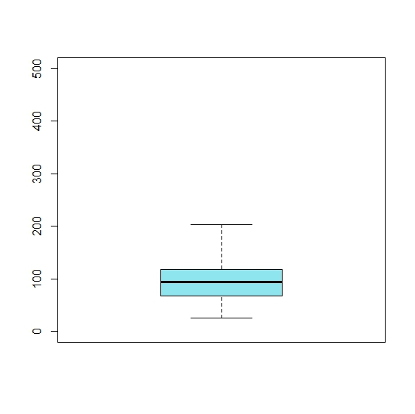
4 | 119 | 4 | 238 |  |  |  |  | Zachowaj identyczną skale osi Y
5 | 62 | 5 | 142
6 | 25 | 6 | 132
7 | 82 | 7 | 168
8 | 145 | 8 | 280
9 | 57 | 9 | 74
10 | 104 | 10 | 115
11 | 83 | 11 | 376
12 | 123 | 12 | 244
13 | 100 | 13 | 124
14 | 64 | 14 | 88 |  |  |  | Maksimum
15 | 139 | 15 | 194
16 | 110 | 16 | 140
17 | 67 | 17 | 60
18 | 70 | 18 | 77 | wąsy |  |  | Kwartyl 3 (Q3)
19 | 151 | 19 | 134 | ang. whiskers
20 | 201 | 20 | 196
21 | 60 | 21 | 97 |  |  |  | Mediana (Q2)
22 | 113 | 22 | 243
23 | 93 | 23 | 130 |  |  |  | Kwartyl 1 (Q1)
24 | 48 | 24 | 49
25 | 68 | 25 | 136 |  |  |  | Minimum
26 | 101 | 26 | 202
27 | 78 | 27 | 110
28 | 118 | 28 | 175 |  | Wykres pudełkowy (zmodyfikowany)
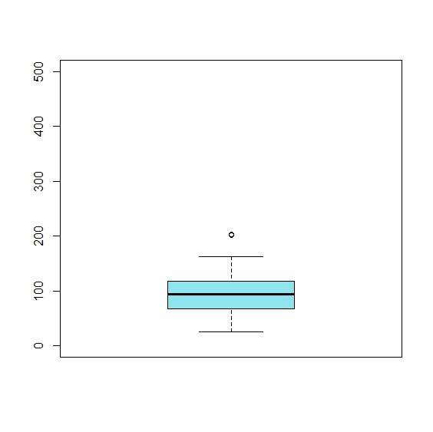
29 | 92 | 29 | 184
30 | 95 | 30 | 207 |  |  | Obserwacje skrajne to obserwacje znajdujące się poza zakresem:
31 | 58 | 31 | 48 |  |  | Q3 + 1.5*IQR
32 | 163 | 32 | 245 |  |  | Q1 - 1.5* IQR
33 | 94 | 33 | 130
34 | 203 | 34 | 345
35 | 110 | 35 | 220
36 | 42 | 36 | 60
37 | 121 | 37 | 133
38 | 95 | 38 | 190
39 | 84 | 39 | 190
40 | 119 | 40 | 238
41 | 62 | 41 | 142
42 | 25 | 42 | 132
43 | 82 | 43 | 168
44 | 145 | 44 | 280
45 | 57 | 45 | 74
46 | 104 | 46 | 115
47 | 83 | 47 | 376
48 | 123 | 48 | 244
49 | 100 | 49 | 124
50 | 64 | 50 | 88
51 | 139 | 51 | 194
52 | 110 | 52 | 140
53 | 67 | 53 | 60
54 | 70 | 54 | 77
55 | 151 | 55 | 134
56 | 201 | 56 | 196
57 | 60 | 57 | 97
58 | 113 | 58 | 243
59 | 93 | 59 | 130
60 | 48 | 60 | 49
61 | 68 | 61 | 136
62 | 101 | 62 | 202
63 | 78 | 63 | 110
64 | 118 | 64 | 175
65 | 92 | 65 | 184
66 | 95 | 66 | 207
67 | 58 | 67 | 48
68 | 163 | 68 | 245
69 | 94 | 69 | 130
70 | 203 | 70 | 345
71 | 110 | 71 | 220
72 | 42 | 72 | 60
73 | 48 | 73 | 470
74 | 68 | 74 | 98
75 | 101 | 75 | 156

Rozkład normalny
m | 0
s | 1
x | -3 | -2.75 | -2.5 | -2.25 | -2 | -1.75 | -1.5 | -1.25 | -1 | -0.75 | -0.5 | -0.25 | 0 | 0.25 | 0.5 | 0.75 | 1 | 1.25 | 1.5 | 1.75 | 2 | 2.25 | 2.5 | 2.75 | 3
f | 0.0044 | 0.0091 | 0.0175 | 0.0317 | 0.0540 | 0.0863 | 0.1295 | 0.1826 | 0.2420 | 0.3011 | 0.3521 | 0.3867 | 0.3989 | 0.3867 | 0.3521 | 0.3011 | 0.2420 | 0.1826 | 0.1295 | 0.0863 | 0.0540 | 0.0317 | 0.0175 | 0.0091 | 0.0044
F | 0.0013 | 0.0030 | 0.0062 | 0.0122 | 0.0228 | 0.0401 | 0.0668 | 0.1056 | 0.1587 | 0.2266 | 0.3085 | 0.4013 | 0.5000 | 0.5987 | 0.6915 | 0.7734 | 0.8413 | 0.8944 | 0.9332 | 0.9599 | 0.9772 | 0.9878 | 0.9938 | 0.9970 | 0.9987

 |  |  |  |  |  |  |  |  |  |  |  |  |  | Oznaczenia:
 |  |  |  |  |  |  |  |  |  |  |  |  |  | U (lub Z) | wartość standaryzowana
 |  |  |  |  |  |  |  |  |  |  |  |  |  | µ | wartość oczekiwana (średnia)
 |  |  |  |  |  |  |  |  |  |  |  |  |  | σ | odchylenie standardowe
 |  |  |  |  |  |  |  |  |  |  |  |  |  | F(x) | dystrybuanta
 |  |  |  |  |  |  |  |  |  |  |  |  |  | f(x) | funkcja gęstości

 |  |  |  |  |  |  |  |  |  |  |  |  |  | funkcje excela: |  |  |  |  | Dodatek analiza danych:
 |  |  |  |  |  |  |  |  |  |  |  |  |  | ROZKŁAD.NORMALNY |  |  |  |  | Generowanie liczb pseudolosowych
 |  |  |  |  |  |  |  |  |  |  |  |  |  | ROZKŁAD.NORMALNY.ODW
 |  |  |  |  |  |  |  |  |  |  |  |  |  | ROZKŁAD.NORMALNY.S
 |  |  |  |  |  |  |  |  |  |  |  |  |  | ROZKŁAD.NORMALNY.S.ODW
 |  |  |  |  |  |  |  |  |  |  |  |  |  | NORMALIZUJ

 |  |  |  |  |  |  |  |  |  |  |  |  |  | Ćwiczenia do funkcji

 |  |  |  |  |  |  |  |  |  |  |  |  |  | X~N(7;2)

 |  |  |  |  |  |  |  |  |  |  |  |  |  | funkcja | ROZKŁAD.NORMALNY
 |  |  |  |  |  |  |  |  |  |  |  |  |  | 1. P(X<6)= |  |  |  | dystrybuanta w pkt 6
 |  |  |  |  |  |  |  |  |  |  |  |  |  | 2. P(X>7,5)= |  |  |  | 1-F(7,5)
 |  |  |  |  |  |  |  |  |  |  |  |  |  | 3. P(6<X<7,5)= |  |  |  | F(7,5)-F(6)

 |  |  |  |  |  |  |  |  |  |  |  |  |  | funkcja | ROZKŁAD.NORMALNY.ODW
 |  |  |  |  |  |  |  |  |  |  |  |  |  | 4. F(X)=0,15 |  | X=

 |  |  |  |  |  |  |  |  |  |  |  |  |  | funkcja | NORMALIZUJ |  | STANDARDIZE |  |  |  |  |  | X=6 | X=7,5
 |  |  |  |  |  |  |  |  |  |  |  |  |  | 5. Wyznacz wartość zestandaryzowanej zmiennej U dla X=6 oraz dla X=7,5

 |  |  |  |  |  |  |  |  |  |  |  |  |  | funkcja | ROZKŁAD.NORMALNY.S
 |  |  |  |  |  |  |  |  |  |  |  |  |  | 6. P(X<6)=
 |  |  |  |  |  |  |  |  |  |  |  |  |  | 7. P(X>7,5)=

 |  |  |  |  |  |  |  |  |  |  |  |  |  | funkcja | ROZKŁAD.NORMALNY.S.ODW
 |  |  |  |  |  |  |  |  |  |  |  |  |  | 8. Wyznacz:
 |  |  |  |  |  |  |  |  |  |  |  |  |  | a) | F(U)=0,95 |  | U=
 |  |  |  |  |  |  |  |  |  |  |  |  |  | b) | F(U)=0,99 |  | U=
 |  |  |  |  |  |  |  |  |  |  |  |  |  | c) | F(U)=0,975 |  | U=
 |  |  |  |  |  |  |  |  |  |  |  |  |  | d) | F(U)=0,995 |  | U=

 |  |  |  |  |  |  |  |  |  |  |  |  |  | Generowanie liczb pseudolosowych
 |  |  |  |  |  |  |  |  |  |  |  |  |  | 9. Wygeneruj 30 wartości dla zminnej losowej X~N(7;2)

korelacja i regresja Żaba
Żaba rycząca jest kosmopolitycznym gatunkiem płaza bezogonowego, pochodzi z Ameryki Północnej. Jest gatunkiem inwazyjnym.
Analizowano zależność pomiędzy długością ciała, a maksymalną długością skoku.
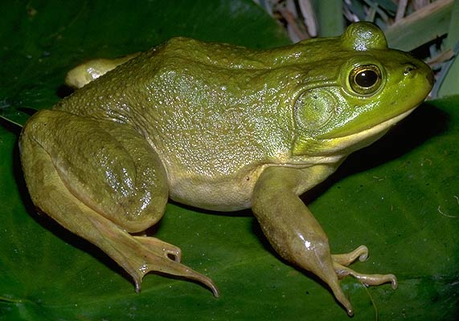
Żaba | długość [mm] | maksymalny skok [cm]
1 | 135.2 | 71.0 | 1. Stwórz wykres punktowy dla długości oraz maksymalnego skoku
2 | 127.1 | 70.5 | 2. Oblicz współczynnik korelacji liniowej Pearsona
3 | 136.6 | 100.3 | 3*. Sprawdź istotność współczynnika korelacji
4 | 135.0 | 96.7 | 4. Zbuduj model regresji, określ jego istotność i dopasowanie
5 | 158.6 | 103.3
6 | 145.3 | 116.0
7 | 136.0 | 109.2
8 | 172.3 | 105.0
9 | 158.7 | 112.5
10 | 162.9 | 114.7 |  | Rana catesbeiana
11 | 162.4 | 122.9 |  | fot | Jim Harding
12 | 165.4 | 108.4 |  | http://www.fcps.edu/islandcreekes/ecology/bullfrog.htm
13 | 146.6 | 93.5
14 | 151.7 | 98.2
15 | 164.8 | 115.2
16 | 125.7 | 80.2
17 | 145.7 | 104.2
18 | 156.4 | 119.7
19 | 159.5 | 123.6
20 | 142.7 | 102.2

